1. CUTTING DOCKET
 |  |  |  |  |  |  |  |  |  |  |  |  | Mã số: |  | MER.QT-1.BM.4
 |  |  |  |  |  |  |  |  |  |  |  |  | Lần ban hành: |  | 01
 |  |  |  |  |  |  |  |  |  |  |  |  | Số trang |  | 03/03
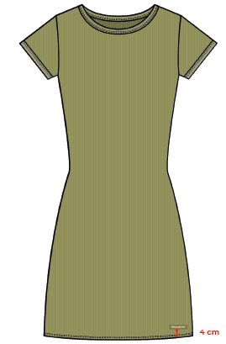
 | K.OANH/H.OANH |  | 210
 | CUTTING DOCKET |  |  |  |  | QUY CÁCH MAY : MAY ÁO MẪU GỬI KÈM THEO TÁC NGHIỆP
 | JOB NUMBER: |  | U28 SS26 S2819
 | STYLE NUMBER: |  | U28-DR46
 | STYLE NAME : |  | Women Sleeveless Slim Dress
 | SEASON: |  | SS26
 | TÊN HÀNG: |  | DRESS |  |  |  |  |  | DROP: |  |  | SAMPLE
 | NGÀY CẤP: |  | 22-Jan-25 |  |  |  |  |  | VẢI CHÍNH: |  |  | RIB 1X1_100% COTTON_SOLID_260_S0004
 | NGÀY GIAO HÀNG: |  |  |  |  |  |  |  | THÀNH PHẦN VẢI: |  |  | 100% COTTON
 |  |  |  |  |  |  |  |  | KHỔ VẢI: |  |  | 177 CM
 | Xí nghiệp: |  | UN-AVAILABLE |  |  |  |  |  | KHÁCH HÀNG: |  |  | DEV
 | XUẤT NGÀY

 |  | SKU | COLOR | SIZE: |  |  | S | M | L | XL | 2XL |  |  |  |  | TOTAL
 | ORDER CUT |  | GREEN |  |  |  |  | 1 |  |  |  |  |  |  |  | 1
 | EXTRA (+/-) |  | GREEN |  |  |  |  |  |  |  |  |  |  |  |  | 0
 | TOTAL : |  | GREEN |  |  |  | 0 | 1 | 0 | 0 | 0 |  |  |  |  | 1
 | SHIPPING SAMPLE REQUIRED |  |  |  |  |  | 0 | 0 | 0 | 0 | 0 |  |  |  |  | 0
 | GRAND TOTAL: |  |  |  |  |  | 0 | 1 | 0 | 0 | 0 |  |  |  |  | 1
 |  |  | NCC BAUTEX
 | PHẦN A : VẢI
VẢI |  |  | VỊ TRÍ | MÀU | ĐVT | SỐ LƯỢNG ĐƠN HÀNG | ĐỊNH MỨC | SỐ LƯỢNG THEO ĐỊNH MỨC (NET) | LỖI VẢI (DEFECT) + ĐẦU KHÚC | SỐ LƯỢNG CẦN CẤP CHO TEST INHOUSE | SỐ LƯỢNG CẦN CẤP CHO TEST OUTSOURCE | SỐ LƯỢNG CẦN CẤP CHO TỔ CẮT (GROSS) | GHI CHÚ / CODE VẢI
GREEN
1 | RIB 1X1_100% COTTON_SOLID_260_S0004 |  | VẢI CHÍNH/BO CỔ | GREEN | M | 1 | 0.94 | 0.9 | 0.03 |  | 0.00 | 0.97 | THEO PHIẾU CẤP CỦA MER |  |  |  | CẤP VẢI ĐỂ TEST IN

 | PHẦN B : PHỤ LIỆU
PHỤ LIỆU |  |  |  |  | MÀU PHỤ LIỆU | CODE MÀU | MÀU VẢI |  | ĐVT | SỐ LƯỢNG ĐH | ĐỊNH MỨC | SỐ LƯỢNG THEO ĐM | HAO HỤT | SỐ LƯỢNG CẤP | GHI CHÚ
1 | CHỈ 40/2 MAY CHÍNH + VẮT SỔ |  |  |  | GREEN |  | GREEN |  | CUỘN | 1 | 0.04 | 0.0 |  | 0
2 | CHỈ 40/2 MAY NHÃN |  |  |  | BLACK |  | GREEN |  | CUỘN | 1 | 0.00 | 1.0 |  | 1
3 | NHÃN CHÍNH UA |  |  |  | NỀN ĐEN CHỮ TRẮNG |  | BLACK |  | PCS | 1 | 1.00 | 1.0 |  | 1

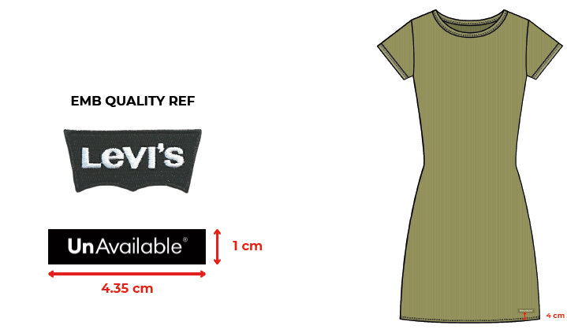
 | PHẦN C : IN / THÊU / WASH |  |  |  |  |  |  |  | PHẦN E : HÌNH
1 | IN : | KHÔNG IN
2 | THÊU : | THÊU 2D EMBROIDERED UA LOGO PATCH - LODEN GREEN BACKGROUND (DTM) + WHITE TEXT
 | CHẤT LƯỢNG VÀ KÍCH THƯỚC
 | MÀU VẢI | DUYỆT HÌNH THÊU THEO
 | GREEN | THÔNG TIN SAU

 | THÔNG TIN ĐỊNH VỊ VÀ KÍCH THƯỚC HÌNH THÊU
 | SIZE ARTWORK NHÃN CỔ THÂN SAU |  | W: 4.35CM x H: 1CM
 | THÊU LAI THÂN TRƯỚC TRÁI |  | TỪ LAI VÁY TP LÊN 4CM

3 | WASH: | KHÔNG WASH

 | PHẦN F: LƯU Ý
1 | -CÁCH MAY GIỐNG ÁO MẪU VÀ NHẬN XÉT CÁCH MAY THEO TÀI LIỆU KÈM THEO Ở BÊN DƯỚI
 | SIZE | S | M | L | XL | 2XL | TOTAL
 | SỐ LƯỢNG | 0 | 1 | 0 | 0 | 0 | 1
 | LƯU Ý : LẤY KẾT QUẢ TEST IN ỦI TỪ HẬU

FRONT & BACK DETAILS
 | STYLE CODE: | 1388 - 717726 - RUJ12 | SAMPLE SIZE: | S | DEVELOPER: | ROWANNE |  | STYLE CODE: | 1388 - 717726 - RUJ12 | SAMPLE SIZE: | S | DEVELOPER: | ROWANNE
 | STYLE DESCRIPTION: | SLIM T-DRESS | SIZE RANGE: | XXS-XXL | CONTACT EMAIL: | ROWANNE.GREEN@MCQ.COM |  | STYLE DESCRIPTION: | SLIM T-DRESS | SIZE RANGE: | XXS-XXL | CONTACT EMAIL: | ROWANNE.GREEN@MCQ.COM
 | CYCLE & ICON: | C6 MI-LAE (SCRAWL) | DATE DEVELOPED: | 2021-11-19 | DESIGNER: | JEN |  | CYCLE & ICON: | C6 MI-LAE (SCRAWL) | DATE DEVELOPED: | 2021-11-19 | DESIGNER: | JEN
 | VENDOR: | UNAVAILABLE | DATE REVISED: | 2022-03-10 | GRADING CATEGORY: | WOMENS JERSEY-RELAXED TEE DRESS |  | VENDOR: | UNAVAILABLE | DATE REVISED: | 2022-03-10 | GRADING CATEGORY: | WOMENS JERSEY-RELAXED TEE DRESS
FRONT DETAILS: |  |  |  |  |  |  | BACK DETAILS (NOTE: SEE FRONT FOR STITCH DETAILS):
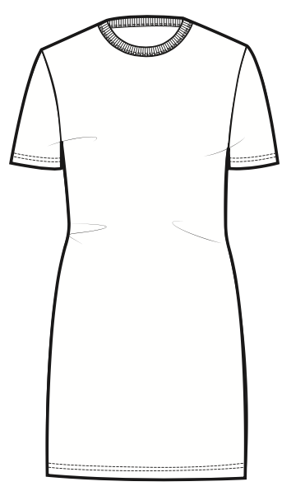 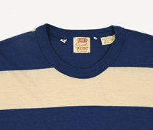 |  |  |  |  |  |  | 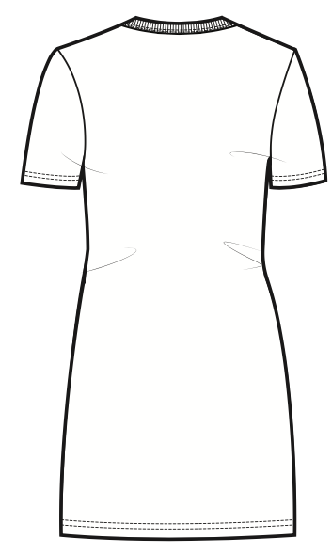

1X1 RIB BINDING, 1.5CM WIDE
1X1 RIB BINDING AT NECK 1.5CM
PICTURE TO RIGHT IS REFERENCE FOR RIB COLLAR APPLICATION
SCREEN PRINT AT BACK NECK- FOLLOW COLOUR UP AND GRAPHICS SHEETS

COVERSTITCH AT SLEEVE HEM 2CM FROM EDGE.
PUFF PRINT AT FRONT CHEST - FOLLOW COLOUR UP AND GRAPHICS SHEETS

ALL INTERNAL STITCHES ARE TO BE G. OVERLOCK STITCH
PATTERN BASED ON SLIM T-SHIRT 1178 LENGTHENED TO 90CM

EDGE STITCH AROUND TAG
TAG AT WEARERS RIGHT HEM, 4CM FROM HEM EDGE AND 4CM FROM SIDE SEAM

COVERSTITCH AT HEM 2CM FROM EDGE

Sheet1
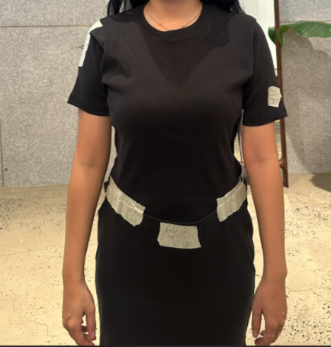

ÁO BỊ NHĂN TẠI NÁCH

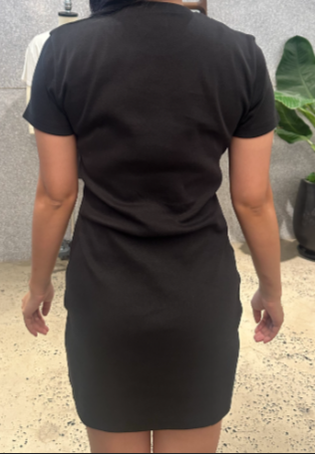

ÁO BỊ NHĂN TẠI LƯNG

